상품제안서
치매예방 색칠 컬러북 +모나미 색연필 12색+홍보용 위생장갑+손잡이 지퍼화일 4종세트 | 상품코드: F28601

 |  |  |  |  |  |  | 02-412-0044 | www.easy1.co.kr
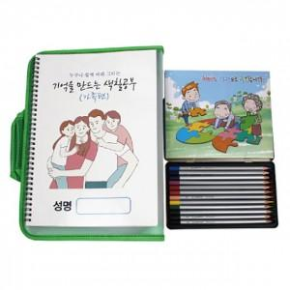

【상세/제작정보】 | 지퍼화일 실크스크린 인쇄 별도문의

【인쇄/포장옵션】 | / 포장불가능

【공급단가】 | 수량 | 100~ | 300~ | 500~ | 1,000~ | 3,000~
*VAT별도 | 단가 | 14,760원 | 14,510원 | 14,140원 | 13,890원 | 13,530원

【상품 URL】 | https://dev.easy1.co.kr:443/src/goods_detail.php?gdno=28601

